Sheet1
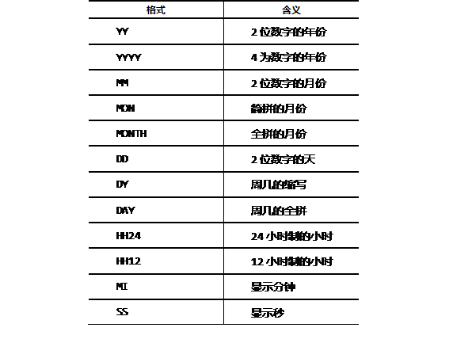

类型 | 说明

分页：limit (起点),(数量) | mysql分页语句：limit (行数下标),(显示的行数)

